关系图
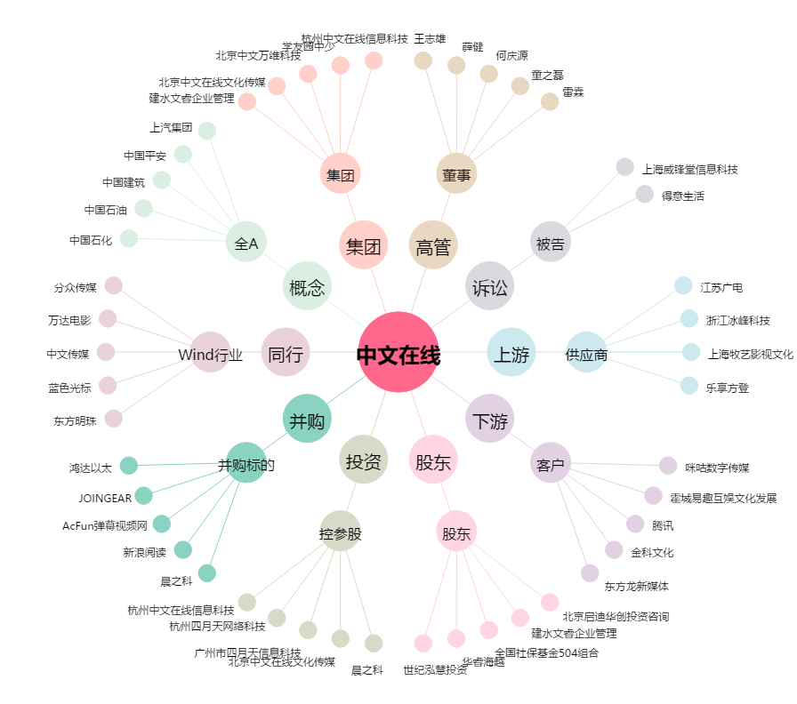
中文在线[300364.SZ] - 关系概览图

